EN
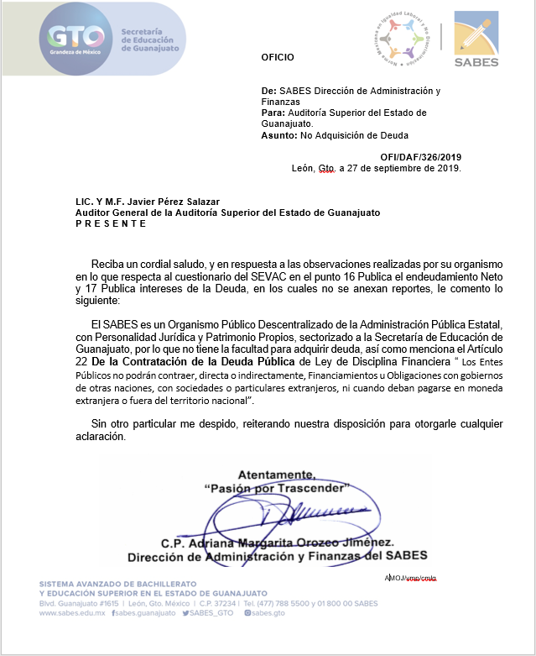
ESTADO ANALÍTICO DEL EJERCICIO DEL PRESUPUESTO DE EGRESOS
ENDEUDAMIENTO NETO
Del 01 de Enero al 30 de Septiembre de 2019

 | Ente Público: | SISTEMA AVANZADO DE BACHILLERATO Y EDUCACION SUPERIOR EN EL ESTADO DE GUANAJUATO

Identificación de Crédito o Instrumento | Contratación / Colocación |  | Amortización | Endeudamiento Neto
 | A |  | B | C = A - B
Créditos Bancarios
 |  |  |  | 0
 |  |  |  | 0
 |  |  |  | 0
 | NO APLICA |  |  | 0
 |  |  |  | 0
 |  |  |  | 0
 |  |  |  | 0
 |  |  |  | 0
 |  |  |  | 0
Total Créditos Bancarios | 0 |  | 0 | 0

Otros Instrumentos de Deuda

 |  |  |  | 0
 |  |  |  | 0
 |  |  |  | 0
 |  |  |  | 0
 |  |  |  | 0
 |  |  |  | 0
 |  |  |  | 0
 |  |  |  | 0
Total Otros Instrumentos de Deuda | 0 |  | 0 | 0

TOTAL | 0 |  | 0 | 0

